Menú Formato
FORMATO DE APROVISIONAMIENTO DE SERVICIOS DE SEGURIDAD PERIMETRAL |  | CÓDIGO | IMS-FR07
 |  | VERSIÓN | 2.0
 |  | CLASIFICACIÓN | Privado
 |  | PÁGINA | 1 de 13

1. Datos del Servicio (IFX)
 | Para Tener en cuenta: - El encargado de diligenciar el formato en la pestañas que son responsables de IFX es el Gerente de Proyectos, el resto de pestañas las diligencia el Cliente, cuando requiera ayuda adicional de IFX NETWORKS, acudiendo al Gerente de Proyecto encargado. Hay items cuya definición es responsabilidad de IFX y se dan a conocer al cliente con fin informativo. - El Cliente solo debe diligenciar las pestañas que apliquen para el servicio contratado, si no aplican pestañas, debe dejarlas en blanco. - Cuando el Cliente no especifique configuraciones especiales, IFX cargará la configuración predeterminada.
2. Topología (IFX)

3. Identificación de Objetos (Cliente)
4. Acceso NAT (Cliente)

5. Configuración de Filtro Web (Cliente)

6. Antivirus (IFX - Informativo para Cliente)

7. Control de Aplicaciones (Cliente)
8. Configuración de VPN

9. Configuración de IPS (IFX - Informativo para Cliente)

10. Enrutamiento (Cliente, si aplica)

11. Políticas de Seguridad

12. configuración de Fortianalyzer

Datos del Servicio IFX
FORMATO DE APROVISIONAMIENTO DE SERVICIOS DE SEGURIDAD PERIMETRAL |  |  |  | CÓDIGO | IMS-FR07
 |  |  |  | VERSIÓN | 2.0
 |  |  |  | CLASIFICACIÓN | Privado
 |  |  |  | PÁGINA | 2 de 13

DATOS DEL SERVICIO

DATOS COMUNES EMPRESA
NOMBRE DEL CLIENTE
ATENCIÓN DEL CLIENTE EN IFX NETWORKS
INGENIERO PREVENTA | Nombre:
 | Correo: |  | Teléfono:
AGENTE COMERCIAL | Nombre:
 | Correo: |  | Teléfono:
INGENIERO DE PROYECTOS | Nombre:
 | Correo: |  | Teléfono:
INFORMACIÓN APROVISIONAMIENTO | Nombre:
 | Correo: |  | Teléfono:
FUNCIONALIDADES UTM
Filtrado Web |  | Control de aplicaciones | VPN
Antivirus |  | Filtrado Email | IPS
DATOS DE EQUIPOS A INSTALAR
Tipo de Equipo | Modelo | Serial | Ubicación | Cantidad

OBSERVACIONES

Menú Principal

Topología IFX
FORMATO DE APROVISIONAMIENTO DE SERVICIOS DE SEGURIDAD PERIMETRAL | CÓDIGO | IMS-FR07
 | VERSIÓN | 2.0
 | CLASIFICACIÓN | Privado
 | PÁGINA | 3 de 13

TOPOLOGÍA Y TRAZAS

Nota: Colocar el diagrama de Red de la solución. Esto es suministrado por el Ingeniero de Aprovisionamiento encargado.

IMAGEN

Menú Principal

Identificacion Objetos Clientes
FORMATO DE APROVISIONAMIENTO DE SERVICIOS DE SEGURIDAD PERIMETRAL |  |  | CÓDIGO | IMS-FR07
 |  |  | VERSIÓN | 2.0
 |  |  | CLASIFICACIÓN | Privado
 |  |  | PÁGINA | 4 de 13

IDENTIFICACIÓN DE OBJETOS
Nota: En este apartado debe escribirse cómo se quiere agrupar usuarios o direcciones IP, es muy útil cuando se quieren definir grupos de navegación como Gerentes, Jefes, Auxiliares. Se agrupan entidades para usarlos en las políticas de seguridad y filtrado de contenido. Asi mismo se deberá identificar servidores con direccionamiento publico y privado y con sus servicios tanto internos como publicados en internet y equipos de tratamiento especial o VIP.

Direcciones IPv4
Interfaz Red Usuario | Nombre del Objeto (Grupos, usuarios o equipos) | Dirección IP/FQDN/DHCP | Miembros | Servicio (Puertos y Protocolo de transporte)
 | ASTERION | 192.168.17.0 | 30
 | GRID Y OTROS | Crear | 30
 | INVITADOS | Crear | 10
 | CAMARAS | Crear | 10
 | OTROS EQUIPOS | Crear | 10

Direcciones IPv6
Interfaz Red Usuario | Nombre del Objeto (Grupos, usuarios o equipos) | Dirección IP/FQDN/DHCP | Miembros | Servicio (Puertos y Protocolo de transporte)

Menú Principal

Acceso NAT Cliente
FORMATO DE APROVISIONAMIENTO DE SERVICIOS DE SEGURIDAD PERIMETRAL |  |  | CÓDIGO | IMS-FR07
 |  |  | VERSIÓN | 2.0
 |  |  | CLASIFICACIÓN | Privado
 |  |  | PÁGINA | 5 de 13

ACCESOS DESDE INTERNET A LOS RECURSOS DE LA RED INTERNA
Nota: En este apartado se configuran las opciones de NAT (Network address translation). Si requiere ayuda adicional para diligenicar este apartado comunicarse con el Gerente de Proyectos encargado.

VIRTUAL IP
Nombre | Dirección IP Externa | Servicio Externo (Puertos y Protocolo de transporte) | Dirección IP Interna | Servicio Interno (Puertos y Protocolo de transporte)

Menú Principal

FiltroWeb Cliente
FORMATO DE APROVISIONAMIENTO DE SERVICIOS DE SEGURIDAD PERIMETRAL |  |  |  |  | CÓDIGO |  | IMS-FR07
 |  |  |  |  | VERSIÓN |  | 2.0
 |  |  |  |  | CLASIFICACIÓN |  | Privado
 |  |  |  |  | PÁGINA |  | 6 de 13

FILTRADO WEB
Nota: En este apartado se deben especificar los perfiles para el control de navegación de los usuarios de acuerdo con las categorías definidas por el fabricante. En caso de no especificar filtros, se cargará uno predeterminado por IFX NETWORKS (IFX_WEB_ACRÓNIMO_CLIENTE, se debe crear el perfil asociando o identificando el cliente respectivo). Allow: Permitir Block: Bloquear Monitor: Monitorear

CATEGORÍA | IFX_WEB_ACRONIMO_CLIENTE | ALTOS | MEDIOS | BAJOS | Perfil 4 | Perfil 5 | Perfil 6 | Perfil 7
Potentially Liable
Drug Abuse | Block | Block | Block | block
Hacking | Block | Block | Block | block
Illegal or Unethical | Block | Block | Block | block
Discrimination | Block | Block | Block | block
Explicit Violence | Block | Allow | Block | block
Extremist Groups | Block | Block | Block | block
Proxy Avoidance | Block | Block | Block | block
Plagiarism | Block | Block | Block | block
Child Abuse | Block | Block | Block | block
Adult/Mature Content
Alternative Beliefs | Block | Allow | Block | Block
Abortion | Block | Allow | Block | Block
Other Adult Materials | Block | Allow | Block | Block
Advocacy Organizations | Block | Allow | Block | Block
Gambling | Block | Allow | Block | Block
Nudity and Risque | Block | Allow | Block | Block
Pornography | Block | Allow | Block | Block
Dating | Block | Allow | Block | Block
Weapons (Sales) | Block | Allow | Block | Block
Marijuana | Block | Allow | Block | Block
Sex Education | Block | Allow | Block | Block
Alcohol | Block | Allow | Block | Block
Tobacco | Block | Allow | Block | Block
Lingerie and Swimsuit | Block | Allow | Block | Block
Sports Hunting and War Games | Block | Allow | Block | Block
Bandwidth Consuming
Freeware and Software Downloads | Monitor | Allow | ALLOW | block
File Sharing and Storage | Monitor | Allow | Allow | ALLOW
Streaming Media and Download | Monitor | Allow | Allow | block
Peer-to-peer File Sharing | Monitor | Allow | Allow | ALLOW
Internet Radio and TV | Monitor | Allow | Block | block
Internet Telephony | Monitor | Allow | Block | block
Security Risk
Malicious Websites | Block | Block | Block | block
Phishing | Block | Block | Block | block
Spam URLs | Block | Block | Block | block
Dynamic DNS | Block | Block | Block | block
General Interest - Personal
Advertising | Monitor | Allow | ALLOW | block
Brokerage and Trading | Monitor | Allow | ALLOW | block
Games | Monitor | Allow | Block | block
Web-based Email | Monitor | Allow | Allow | ALLOW
Entertainment | Monitor | Allow | Allow | block
Arts and Culture | Monitor | Allow | Allow | ALLOW
Education | Monitor | Allow | Allow | block
Health and Wellness | Monitor | Allow | Block | block
Job Search | Monitor | Allow | Block | block
Medicine | Monitor | Allow | Block | block
News and Media | Monitor | Allow | Block | block
Social Networking | Monitor | Allow | ALLOW | block
Political Organizations | Monitor | Allow | Allow | block
Reference | Monitor | Allow | Allow | block
Global Religion | Monitor | Allow | Allow | block
Shopping | Monitor | Allow | Allow | block
Society and Lifestyles | Monitor | Allow | Allow | block
...
CATEGORÍA | IFX_WEB_ACRONIMO_CLIENTE | ALTOS | MEDIOS | BAJOS | Perfil 4 | Perfil 5 | Perfil 6 | Perfil 7
General Organizations | Monitor | Allow | Allow | Allow
Business | Monitor | Allow | Allow | Allow
Information and Computer Security | Monitor | Allow | Allow | Allow
Government and Legal Organizations | Monitor | Allow | Allow | Allow
Information Technology | Monitor | Allow | Allow | Allow
Armed Forces | Monitor | Allow | Allow | block
Web Hosting | Monitor | Allow | Allow | block
Secure Websites | Monitor | Allow | Allow | Allow
Web-based Applications | Monitor | Allow | Allow | Allow
Unrated | Monitor
Menú Principal

Antivirus IFX
FORMATO DE APROVISIONAMIENTO DE SERVICIOS DE SEGURIDAD PERIMETRAL | CÓDIGO | IMS-FR07
 | VERSIÓN | 2.0
 | CLASIFICACIÓN | Privado
 | PÁGINA | 7 de 13

CONFIGURACIÓN DE ANTIVIRUS
Nota: En este apartado se especifica la confirguración de las reglas de Firewall que permiten la navegación de usuarios y servidores a Internet, la publicación de servicios del cliente en internet y las reglas de VPN. IFX NETWORKS cargará la confirguración predeterminada IFX_AV_ACRÓNIMO_CLIENTE (se debe crear el perfil asociando o identificando el cliente respectivo) para el AntiVirus.

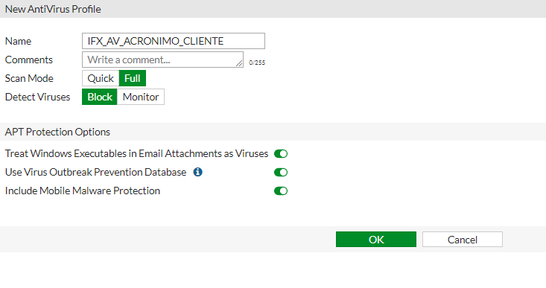

Menú Principal

Control_APP Cliente
...
CATEGORÍA | IFX_APC_ACRONIMO_CLIENTE | ALTOS | MEDIOS | BAJOS | Perfil 4 | Perfil 5 | Perfil 6 | Perfil 7
SOCIAL.MEDIA (Todas aquellas relacionadas con redes sociales como Facebook, Linkedin, Pinterest, etc.) | Allow | ALLOW | ALLOW | BLOCK
STORAGE.BACKUP (Aplicaciones de almancenamiento de documentos, fotos o cualquier otro archivo, como Dropbox, GoogleDrive, etc.) | Allow | ALLOW | ALLOW | ALLOW
UPDATE (Reúne todas las firmas que identifican la actualización de aplicaciones o sistemas operativos como MS Windows Update, Kaspersky Update, Mozilla Update, etc.) | Allow | ALLOW | ALLOW | ALLOW
VIDEO/AUDIO (Aplicaciones como Youtube, Netflix, Vimeo, son identificadas en esta categoría) | Allow | ALLOW | ALLOW | BLOCK
VoIP (Firmas de aplicaciones o protocolos de comunicaciones de Voz sobre IP como SIP, H.245, Viber, etc.) | Allow | ALLOW | ALLOW | BLOCK
INDUSTRIAL (Identifica protocolos de comunicación industriales como BacNet) | Allow | ALLOW | ALLOW | BLOCK
Web.Others (Aplicaciones no específicas pero que ofrecen un servicio en la navegación a internet como el browser de Chrome, Internet Explorer, Opera, etc.) | Allow | ALLOW | ALLOW | ALLOW
All Other Known Applications (Aplicaciones con puertos conocidos pero no clasificadas en las anteriores categorías) | Monitor | Monitor | Monitor | BLOCK
All Other Unknown Applications (Servicios desconocidos o no clasificados) | Monitor | Monitor | Monitor | BLOCK

Menú Principal

VPN_Cliente
...
PUERTO SERVICIO PERMITIDO (UDP O TCP) | SERVICIO/DESCRIPCIÓN DE LA POLÍTICA

Menú Principal

IPS_Cliente
 | CÓDIGO | IMS-FR07
 | VERSIÓN | 2.0
 | CLASIFICACIÓN | Privado
 | PÁGINA | 10 de 13
...
IPS SERVIDOR
Nota: A continuación la configuración de un perfil por defecto denominado IFX_IPSS_ACRÓNIMO_CLIENTE, este deberá ser aplicado tanto en las reglas de firewall que permitan la navegacion de servidores a internet; como para las reglas de firewall que permitan la publicacion de servicios del cliente en internet. Asi mismo en reglas de VPN, todo en funcion de la identificacion de objetos.

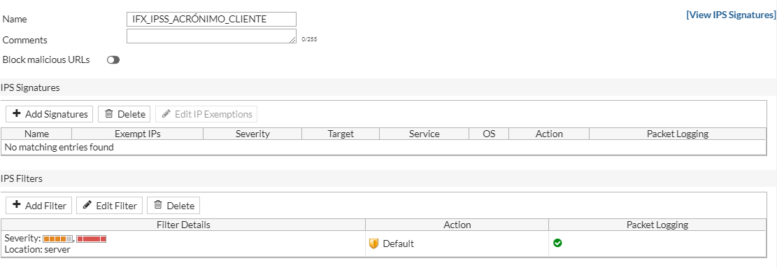

Menú Principal

Enrutamiento_Cliente
...
Menú Principal

Politicas_Seg_Cliente
...
Menú Principal

Fortianalyzer
...
Bandwidth and Applications | Es común tener solicitudes de clientes que requieren ver el consumo web por usuario, este reporte no viene predefinido en el fortianalyzer. Para ver el tráfico web por usuario se debe configurar el siguiente dataset con Log Type en Web Filter:
Traffic Bandwidth Number of Sessions Top Applications by Bandwidth Top Applications by Bandwidth Top Applications by Sessions | SELECT COALESCE(NULLIFNA(`user`), IPSTR(`srcip`)) AS user_src, catdesc as category, (CASE SPLIT_PART(`hostname`,':',1) WHEN IPSTR(`dstip`) THEN IPSTR(`dstip`) ELSE SPLIT_PART(`hostname`,':',1) END) AS website, sum (sentbyte+rcvdbyte) as volume, COUNT(*) AS totalnum FROM $log WHERE $filter AND `action` IN ('passthrough') GROUP BY user_src, catdesc, website ORDER BY volume DESC
Top Users by Bandwidth
Top Users by Sessions Top Destination by Sessions | En el chart library llamar el dataset anterior y crearlo como drilldown y ordenarlo por volume
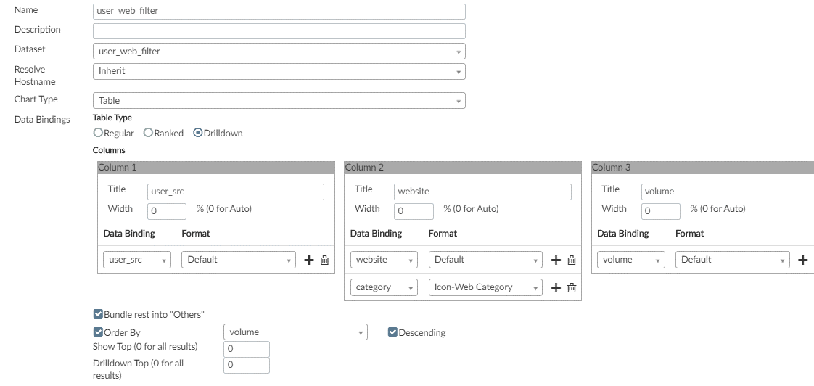

Web Usage

Top 20 Most Active Users
Top 20 Most Visited Categories
Top 50 Most Visited Sites
Top 10 Online Users
Top 10 Categories
Top 50 Sites By Browsing Time
Top 20 Bandwidth Users
Top 20 Categories By Bandwidth
Top 50 Sites (and Category) by Bandwidth
Top 20 Most Blocked Users
Top 20 Most Blocked Categories
Top 50 Most Blocked Sites

Threats

Malware Detected
Malware Victims
Malware Source
Botnet Detected
Botnet Victims
Botnet C&C
Intrusions Detected
Intrusion Sources

VPN Usage
...
Menú Principal

